Check-list
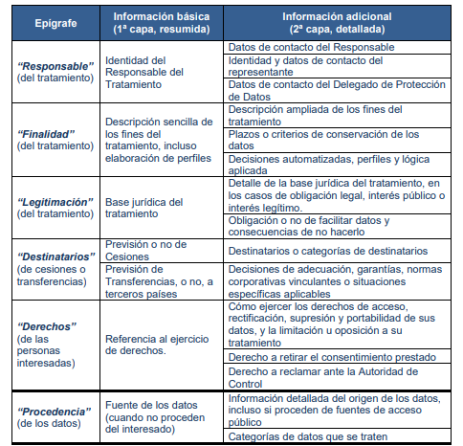
Categoría | Epígrafe | Item de Validación | Cumple (SÍ/NO) | Observaciones | Detalle de la Validación
Básica (Primera Capa) | Título |  |  |  | Información sobre protección de datos
Básica (Primera Capa) | Responsable |  |  |  | por la Universidad Politécnica de Madrid (Grupo de Ingeniería Ontológica), responsable de este tratamiento,
Básica (Primera Capa) | Finalidad |  |  |  | finalidad relacionada con la investigación ya señalada.
Básica (Primera Capa) | Legitimación |  |  |  | que tus datos sean tratados
Básica (Primera Capa) | Destinatarios
Básica (Primera Capa) | Derechos |  |  |  | También te informamos de que puedes acceder, rectificar y suprimir los datos, así como ejercer otros derechos, en los términos que se indican en la información adicional, disponible en el siguiente enlace: "https://oeg.fi.upm.es/protecciondatos.html".

 |  | Total Cumplidos

